Help
 | PMM - Classement des entités d'un périmètre - Marge brute budgétée n+1 (vs E2 et vs n-1)

Mise à jour : mars 2015

Cycle TOM

Cet état de restitution est impliqué dans la phase 1 du cycle TOM décrit page 31 du manuel de management de la performance.
Il contribue à fiabiliser les budgets en validant la cohérence des éléments de produits, de coûts et des indicateurs opérationnels de performance.
Il suscite des commentaires sur les hypothèses budgétaires retenues : effets attendus des plans d'actions programmés, objectifs de productivité et d'efficacité opérationnelle, coûts unitaires optimisés...
Il contribue à assurer l'allocation prioritaire des ressources d'un pôle, d'une zone… aux entités dont les budgets n+1 présentent des écarts significatifs défavorables à l'estimé en cours ou au réel de l'année n-1,
en valeur absolue ou en taux de marge.

Ce classement est établi par chaque pôle régional et inclus à la note de commentaires du budget.
Les entités du pôle régional qui présentent les écarts les plus importants à l'estimé 2 en valeur de marge brute font l'objet de commentaires approfondis (état de restitution 02B - Analyse détaillée).

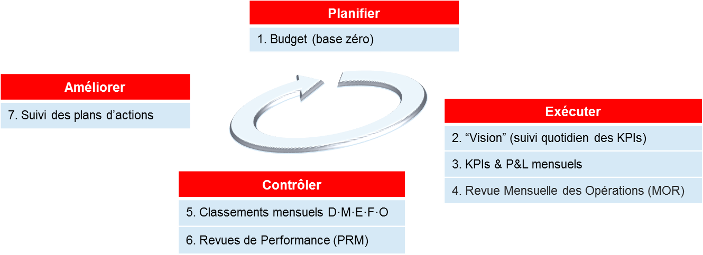

Sélection du contexte et rafraichissement du rapport

Sélection du périmètre :
Organisation de gestion consolidée dont les entités font l'objet du tri.
Il peut s'agir d'un pôle régional ; de l'ensemble des grands réseaux urbains d'une zone ; d'une zone ; de la France entière.
Dans le cas où un pôle régional est sélectionné, toutes les entités éligibles au PMM sont triées ensemble, qu'elles soient interurbaines ou urbaines.
Phase de comparaison :
Estimé de l'année en cours ou réel de l'année précédente

Critère de tri :
Sélection de la colonne d'écart sur laquelle est effectuée le tri.
Variation du revenu (en valeur et en %)
Variations des agrégats de coûts D, M, F, E ou O liées aux variations des indicateurs de niveau 2, c'est à dire hors effet activité (en valeur et en pts)
Variation de la MB (en valeur et en pts)
Une petite flèche bleue sous la colonne sélectionnée permet de repérer le critère de tri.

Norme :
Par défaut : Total normes hors PPA hors CICE.
Ce nouvel élément a été crée afin d'automatiser les retraitements apportés au compte de résultat pour exclure les écritures relatives aux PPA et au CICE

Phase analysée :
Toutes les versions du Budget n+1 en cours d'élaboration peuvent être sélectionnées.

Nombre d'entités affichées :
5 écarts les plus défavorables et 5 plus favorables
10 écarts les plus défavorables et 10 plus favorables
Toutes les entités du périmètre sélectionné éligible à l'analyse PMM du fait de leur activité opérationnelle
NB. Sont éligibles à l'analyse PMM les UM (unités managériales) opérationnelles dont l'activité principale est urbaine ou interurbaine ainsi que certains regroupements d'UG (unités de gestion) qui les composent et sont suivis distinctement. Par exemple : VTNI Eure ; TVO St Gratien ; TD RAI Thonon...
Calcul des écarts :
Les formules permettant de calculer les écarts :
associés aux variations des indicateurs de niveau 2
constatés sur D, M, E, F, O et sur la marge brute
entre les deux phases comparées
sont explicitées dans l'onglet Aide des rapports 02 et 02B (analyse de la marge brute).

